Накладная-№3
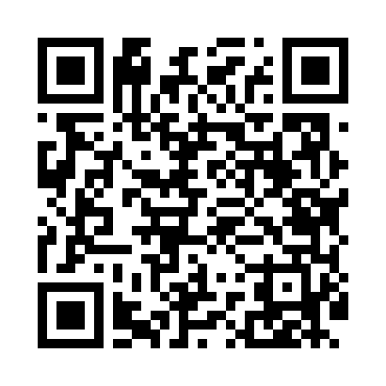
Номер товарно-транспортной накладной: |  |  | Торговый представитель: Amriyev Muhammad
Поставщик: Toshkent falcon fly 2 |  |  | Телефон торгового представителя: +998972880505
Дата отгрузки: 28.11.2025 |  |  | Контрагент: """" Klient
Дата консигнации: |  |  | Адрес:
Доставщик: |  |  | Телефон:
Телефон доставщика:
Время заказа: 28.11.2025 15:24:21
№ | Штрих-код | Название товаров (работ,услуг) | Количество | Количество в кейсе | Цена | Сумма
 |  |  | 31 |  |  | 145
1 | 2016513094694 | Поднос столовый пластмасс 35.5x46 sm XP-11-3 | 5 | 5 шт. | 4 | 20
2 | 2012373856977 | Деревянная доска 42×17 см SV-100-1 | 6 | 6 шт. | 7 | 42
3 | 6988011013636 | Оёқчали бамбук ликоб 31x31x4.5 см DB-13-63 | 10 | 10 шт. | 5.50 | 55
4 | 6971062720196 | Металлическая подставка для посуды KD56-5083, Hot Rack DB-2-100 | 10 | 10 шт. | 2.80 | 28
Итого: 145$|->UZS: 1,812,500.00

